Sheet1
 |  | PRODUCT MANAGEMENT SYSTEM

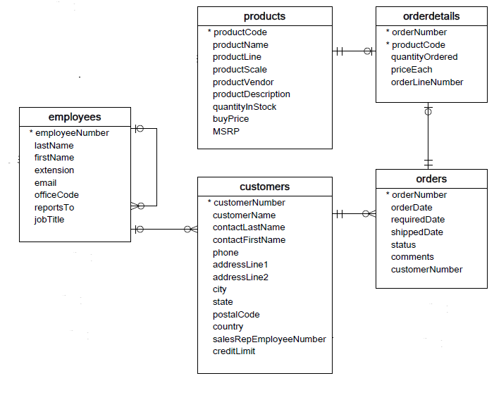

APIs
1. List All (50 records)
2. List by orders
3. List by customers
4. Add order (orders & orderdetails)
5. Add product
6. Add customer
7. Edit order (orders & orderdetails)
8. Edit customer

orderNumber |  | orderDate | status | productName |  | buyPrice | customerName | phone | country | employee email
ON01 |  | xxx | yyy | PR1 |  | eee | customer01 | aaa | bbb | employee01
ON01 |  | xxx | yyy | PR2 |  | eee | customer01 | aaa | bbb | employee01
ON01 |  | xxx | yyy | PR3 |  | eee | customer01 | aaa | bbb | employee01
ON02 |  | xxx | yyy | PR4 |  | eee | customer01 | aaa | bbb | employee01
ON02 |  | xxx | yyy | PR5 |  | eee | customer01 | aaa | bbb | employee01

Step thực hiện
1. Tạo tài liệu mô tả business cho API của mình (Dựa vào ràng buộc DB)
VD: | API method ? |  |  |  | GET
 | URL |  |  |  | /api/v1/orders
 | parmeter đầu vào |  |  |  | customerNumber: int
 | Validate như thế nào |  |  |  | customerNumber: Not empty customerNumber: is number customerNumber: maxlength = 11
 | xử lý table nào |  |  |  | orders orderdetails products customers employees
 | business chi tiết
 | Timeout
 | Normal response |  |  |  | [ { "orderNumber": 10113, "orderDate": "2003-03-26", "status": "Shipped", "products": [ { "productName": "1958 Setra Bus", "buyPrice": 77.9 }, { "productName": "1940 Ford Pickup Truck", "buyPrice": 58.33 } ], "customerName": "Mini Gifts Distributors Ltd.", "phone": "4155551450", "country": "USA", "employeeEmail": "ljennings@classicmodelcars.com" } ]
 | Error Response (trả ra các loại error status gì 400 404 500 ...) |  |  |  | { "code": 400, "message": "Bad Request", "detail": "customerNumber is required!" }
 | Error message

2. Tạo Domain object (mô tả đơn giản bằng file excel, ko cần vẽ tool)
3. Implement coding
4. Commit bài làm
 | Repository: https://github.com/java-spring-training/order-management-api
 | Tạo Branch cá nhân và naming như sau: [fuction]_api_[account] -> VD: add_product_api_levu
 | Tạo Pullrequest lên branch "dev"

